IPU概述
Block图
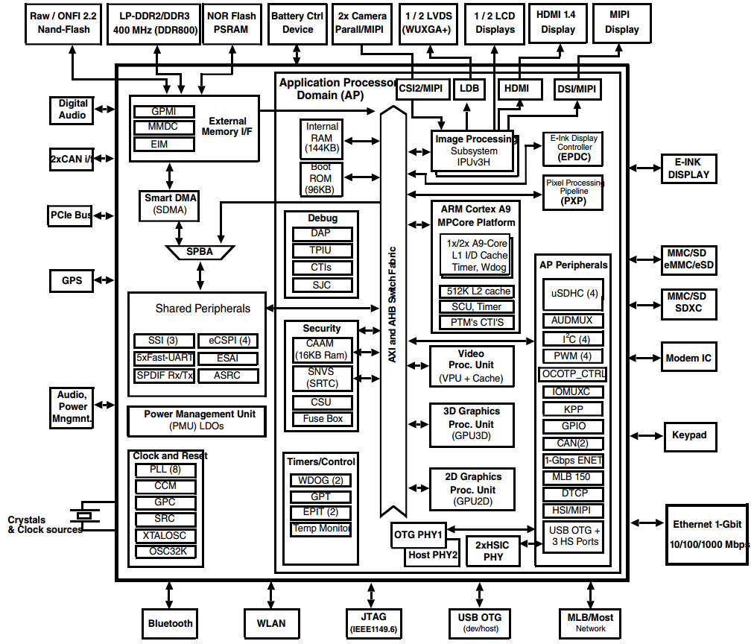

 | 整个IPU挂接在AXI与AHB总线上面，通过总线，它可以与ARM，VPU，GPU和RAM等模块通信

软件层次框架
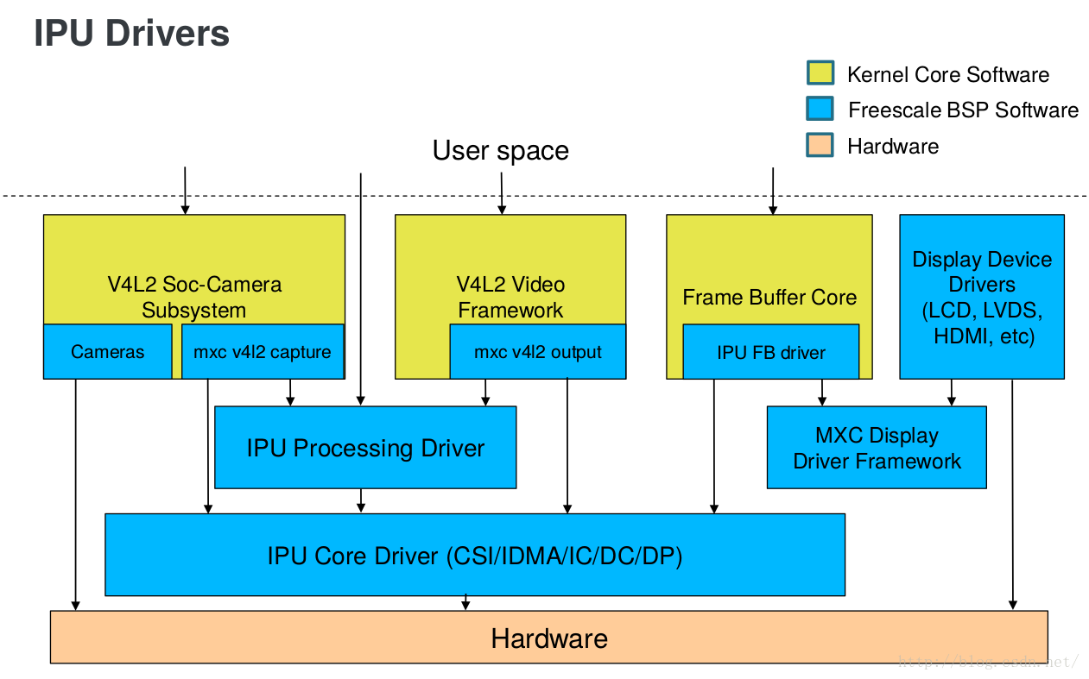

 | 从这个框架中可以看出来，对于一般的V4L2子系统，会通过IPU来与硬件通信

 | IPU Core driver:
 |  | Core functionalities of the sub modules are provided

 | IPU processing driver:
 |  | Exposes IPU processing functionality
 |  | Resizing
 |  | Rotation
 |  | Combining of graphics planes
 |  | CSC
 |  | De-interlacing

 | IPU FrameBuffer (FB) driver:
 |  | Accessed through the Linux Standard FB interface
 |  | Manages interaction between IPU and Display Drivers

 | V4L2 Capture driver:
 |  | Preview
 |  | Still Capture
 |  | Video Capture

代码框架文件
 | drivers/mxc/ipu3/
 |  | ipu_device.c | IPU tasks 的操作等 (IPU core driver)
 |  | ipu_common.c | 底层的核心函数
 |  | ipu_capture.c | 为 ipu_common.c 提供函数操作
 |  | ipu_disp.c | IPU 显示
 |  | ipu_ic.c | IC 的 操作函数
 |  | ipu_param_mem.h | CPMEM设置的头文件, 操作函数
 | drivers/media/platform/mxc/
 |  | capture/mxc_v4l2_capture.c | 为应用程序提供 open, ioctl 等操作函数
 |  | capture/v4l2-int-device.c | 子系统模块注册等操作函数
 |  | capture/ipu_prp_enc.c | Pre-processing encoder 驱动函数
 |  | capture/ipu_csi_enc.c | CSI设备驱动操作函数
 |  | capture/ipu_still.c | 静态图片捕获函数
 |  | capture/ipu_fg_overlay_adc.c | 前景overlay异步驱动
 |  | capture/ipu_bg_overlay_sdb.c | 背景overlay同步驱动
 |  | capture/tw8836.c | tw8836子系统驱动

